Трикотаж
 |  |  |  | info@likadress.ru | К оплате: | 0.00 руб
 |  | Прайс-каталог | 8-800-250-95-37

 |  | производителя трикотажа LikaDress.ru |  | ул. Наговицыной-Икрянистовой, д. 6
 |  | 01.03.2024 13:50 |  | г. Иваново, Россия, 153002
Фотография | Артикул | Название | Ссылка на сайт | Размер | От 1 шт | Цена со скидкой от 1 шт | от 3000р | Цена со скидкой от 3000р | от 25000р | Цена со скидкой от 25000р | от 45000р | Цена со скидкой от 45000р | Заказ, шт | Сумма
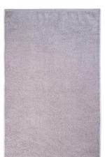 | 7942 | Полотенце Silver 2 Арт. 7942 | https://likadress.ru/catalog/polotenca_optom/~polotence_silver_2 | 50*70 | 235.00 руб | 188.00 руб | 235.00 руб | 188.00 руб | 224.00 руб | 179.00 руб | 212.00 руб | 170.00 руб | 0 | 0.00 руб

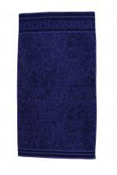 | 7793 | Полотенце бамбук Мрамор мавис Арт. 7793 | https://likadress.ru/catalog/polotenca_optom/~polotence_bambuk_mramor_mavis | 70*130 | 718.00 руб | 574.00 руб | 718.00 руб | 574.00 руб | 683.00 руб | 546.00 руб | 647.00 руб | 518.00 руб | 0 | 0.00 руб

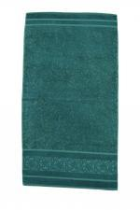 | 7792 | Полотенце бамбук Мрамор З Арт. 7792 | https://likadress.ru/catalog/polotenca_optom/~polotence_bambuk_mramor_z | 50*90 | 359.00 руб | 287.00 руб | 359.00 руб | 287.00 руб | 342.00 руб | 274.00 руб | 324.00 руб | 259.00 руб | 0 | 0.00 руб

 | 6344 | Полотенце Удачи Арт. 6344 | https://likadress.ru/catalog/polotenca_optom/~polotence_udachi | 50*90 | 359.00 руб | 287.00 руб | 359.00 руб | 287.00 руб | 342.00 руб | 274.00 руб | 324.00 руб | 259.00 руб | 0 | 0.00 руб

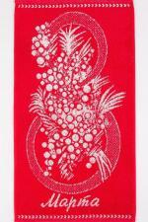 | 1585 | Полотенце 8 Марта Арт. 1585 | https://likadress.ru/catalog/polotenca_optom/~polotence_8_marta_1585 | 30*60 | 173.00 руб | 138.00 руб | 173.00 руб | 138.00 руб | 165.00 руб | 132.00 руб | 156.00 руб | 125.00 руб | 0 | 0.00 руб

 | 5775 | Полотенце Моей любимой Арт. 5775 | https://likadress.ru/catalog/polotenca_optom/~polotence_moej_lyubimoj__5775 | 70*140 | 800.00 руб | 640.00 руб | 800.00 руб | 640.00 руб | 760.00 руб | 608.00 руб | 720.00 руб | 576.00 руб | 0 | 0.00 руб

 | 5185 | Полотенце Для тебя Арт. 5185 | https://likadress.ru/catalog/polotenca_optom/~polotence_dlya_tebya_5185 | 50*90 | 359.00 руб | 287.00 руб | 359.00 руб | 287.00 руб | 342.00 руб | 274.00 руб | 324.00 руб | 259.00 руб | 0 | 0.00 руб

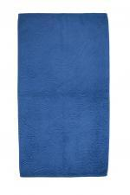 | 1107 | Полотенце Нури Арт. 1107 | https://likadress.ru/catalog/polotenca_optom/~polotence_nuri_1107 | 50*90 | 359.00 руб | 287.00 руб | 359.00 руб | 287.00 руб | 342.00 руб | 274.00 руб | 324.00 руб | 259.00 руб | 0 | 0.00 руб

 | 263 | Полотенце В сердце только ты Арт. 263 | https://likadress.ru/catalog/polotenca_optom/~polotence_v_serdce_tolko_ty_263 | 30*60 | 173.00 руб | 138.00 руб | 173.00 руб | 138.00 руб | 165.00 руб | 132.00 руб | 156.00 руб | 125.00 руб | 0 | 0.00 руб

 | 5778 | Полотенце Моряк Арт. 5778 | https://likadress.ru/catalog/polotenca_optom/~polotence_moryak_5778 | 30*60 | 173.00 руб | 138.00 руб | 173.00 руб | 138.00 руб | 165.00 руб | 132.00 руб | 156.00 руб | 125.00 руб | 0 | 0.00 руб

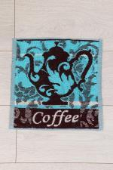 | 1388 | Салфетка махровая 30*30 Арт. 1388 | https://likadress.ru/catalog/polotenca_optom/~sm_3030__1388 | 30*30 | 76.00 руб | 61.00 руб | 76.00 руб | 61.00 руб | 73.00 руб | 58.00 руб | 69.00 руб | 55.00 руб | 0 | 0.00 руб

 | 2588 | Набор Символ года (3шт) Арт. 2588 | https://likadress.ru/catalog/polotenca_optom/~nabor_simvol_goda_2588 | 50*60 | 166.00 руб | 100.00 руб | 166.00 руб | 100.00 руб | 158.00 руб | 95.00 руб | 150.00 руб | 90.00 руб | 0 | 0.00 руб

 | 4267 | Полотенце Ты его сердечко Арт. 4267 | https://likadress.ru/catalog/polotenca_optom/~polotence_ty_ego_serdechko_4267 | 30*60 | 173.00 руб | 138.00 руб | 173.00 руб | 138.00 руб | 165.00 руб | 132.00 руб | 156.00 руб | 125.00 руб | 0 | 0.00 руб

 | 4269 | Полотенце Счастливы вместе Арт. 4269 | https://likadress.ru/catalog/polotenca_optom/~polotence_schastlivy_vmeste_4269 | 30*60 | 173.00 руб | 138.00 руб | 173.00 руб | 138.00 руб | 165.00 руб | 132.00 руб | 156.00 руб | 125.00 руб | 0 | 0.00 руб

 | 1534 | Полотенце Армейская звезда Арт. 1534 | https://likadress.ru/catalog/polotenca_optom/~polotence_armejskaya_zvezda_1534 | 70*140 | 800.00 руб | 640.00 руб | 800.00 руб | 640.00 руб | 760.00 руб | 608.00 руб | 720.00 руб | 576.00 руб | 0 | 0.00 руб

 | 5282 | Полотенце Спорт-круг Арт. 5282 | https://likadress.ru/catalog/polotenca_optom/~polotence_sport_krug_5282 | 70*140 | 800.00 руб | 640.00 руб | 800.00 руб | 640.00 руб | 760.00 руб | 608.00 руб | 720.00 руб | 576.00 руб | 0 | 0.00 руб

 | 5283 | Полотенце Я болею за Россию Арт. 5283 | https://likadress.ru/catalog/polotenca_optom/~polotence_ya_boleyu_za_rossiyu_5283 | 70*140 | 800.00 руб | 640.00 руб | 800.00 руб | 640.00 руб | 760.00 руб | 608.00 руб | 720.00 руб | 576.00 руб | 0 | 0.00 руб

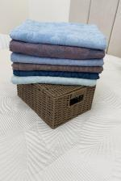 | 5241 | Полотенце бамбук Орнамент Арт. 5241 | https://likadress.ru/catalog/polotenca_optom/~polotence_bambuk_ornament_5241 | 70*130 | 718.00 руб | 574.00 руб | 718.00 руб | 574.00 руб | 683.00 руб | 546.00 руб | 647.00 руб | 518.00 руб | 0 | 0.00 руб

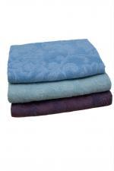 | 3709 | Полотенце бамбук Цветочный вид Арт. 3709 | https://likadress.ru/catalog/polotenca_optom/~polotence_bambuk_cvetochnyj_vid_3709 | 70*130 | 718.00 руб | 574.00 руб | 718.00 руб | 574.00 руб | 683.00 руб | 546.00 руб | 647.00 руб | 518.00 руб | 0 | 0.00 руб

 | 5242 | Полотенце бамбук Мрамор Арт. 5242 | https://likadress.ru/catalog/polotenca_optom/~polotence_bambuk_mramor_5242 | 50*90 | 359.00 руб | 287.00 руб | 359.00 руб | 287.00 руб | 342.00 руб | 274.00 руб | 324.00 руб | 259.00 руб | 0 | 0.00 руб

 | 1508 | Полотенце Подлодка Арт. 1508 | https://likadress.ru/catalog/polotenca_optom/~polotence_podlodka_1508 | 30*60 | 173.00 руб | 138.00 руб | 173.00 руб | 138.00 руб | 165.00 руб | 132.00 руб | 156.00 руб | 125.00 руб | 0 | 0.00 руб

 | 1568 | Полотенце Пограничник Арт. 1568 | https://likadress.ru/catalog/polotenca_optom/~polotence_pogranichnik_1568 | 30*60 | 173.00 руб | 138.00 руб | 173.00 руб | 138.00 руб | 165.00 руб | 132.00 руб | 156.00 руб | 125.00 руб | 0 | 0.00 руб

 | 1607 | Полотенце Танк 2 Арт. 1607 | https://likadress.ru/catalog/polotenca_optom/~polotence_tank_2_1607 | 30*60 | 173.00 руб | 138.00 руб | 173.00 руб | 138.00 руб | 165.00 руб | 132.00 руб | 156.00 руб | 125.00 руб | 0 | 0.00 руб

